Sheet1
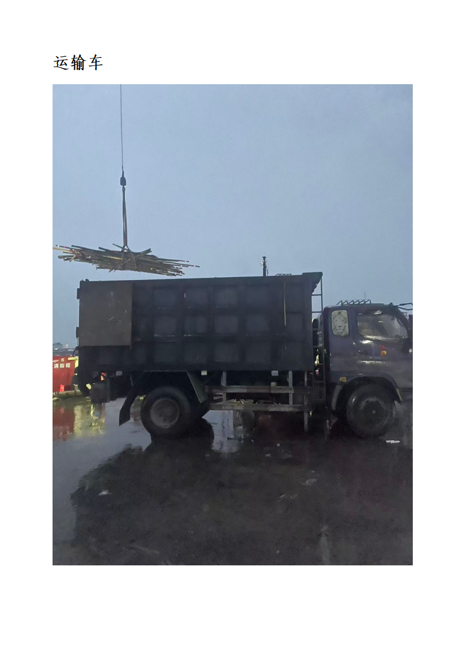
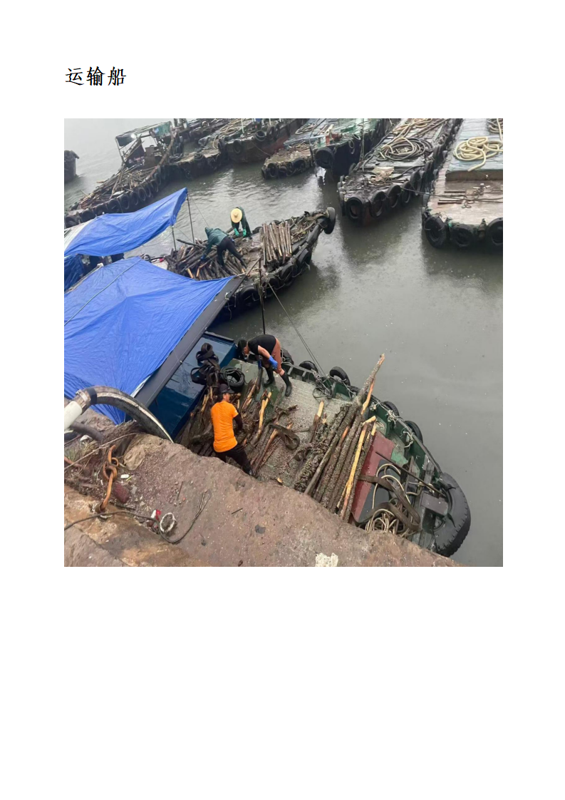
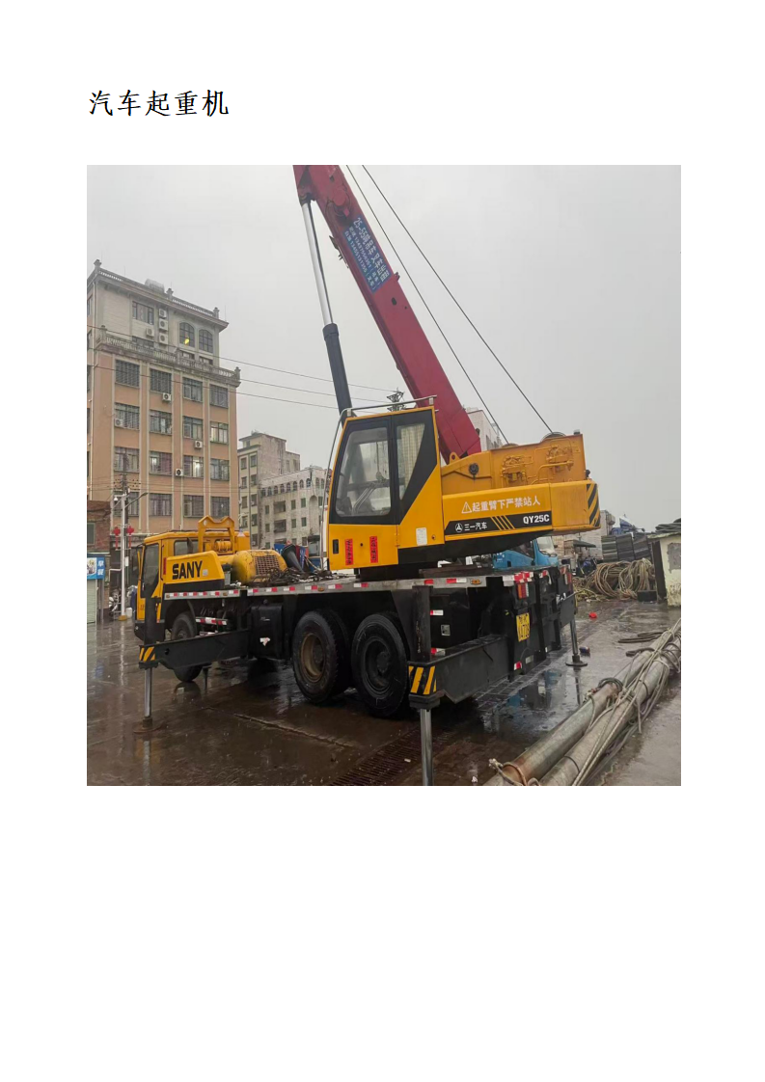
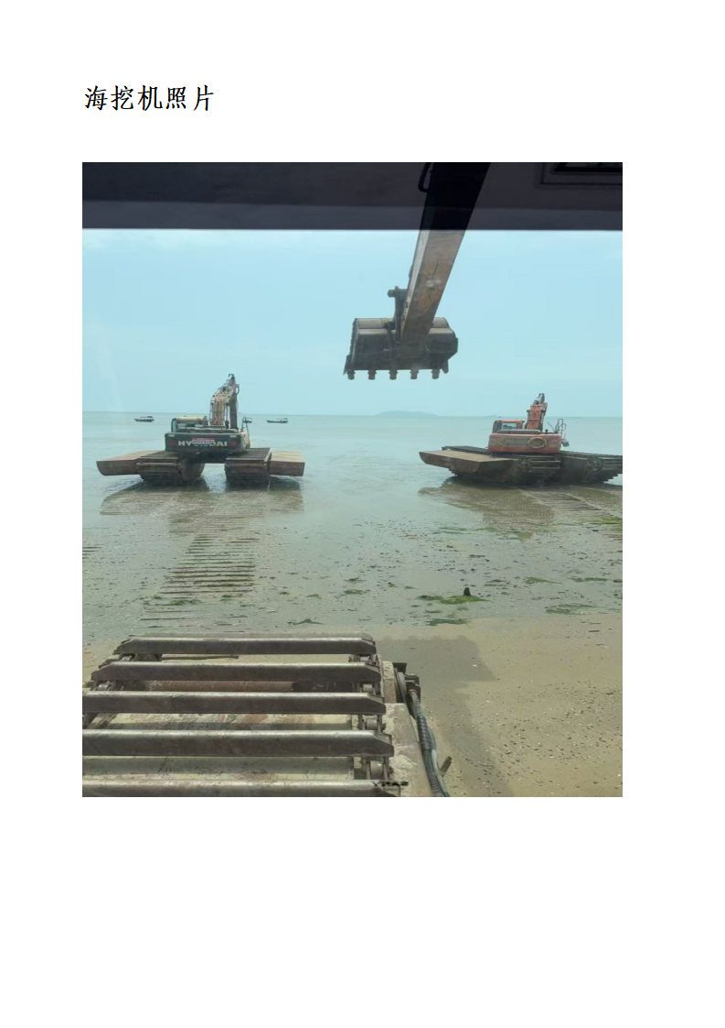
施工机械台班报价明细表
工程名称：博贺湾国际大酒店周边滩涂养殖桩清障整治工作项目
序号 | 机械设备名称 | 数量 | 挖机型号 | 工作时间（天/台） | 合计（天） | 含税租赁台班费（元/台班） | 合计租赁费 | 备注
一 | 海挖机 |  |  |  |  |  | 0.00
二 | 运输货船 |  |  |  |  |  | 0.00
三 | 汽车起重机 |  |  |  |  |  | 0.00
四 | 运输车 |  |  |  |  |  | 0.00
五 | 税率9% |  |  |  |  |  | 0.00
 | 合计 |  |  |  |  |  | 0.00

